상품제안서
스포티 파우치 | 상품코드: F25363

 |  |  |  |  |  |  | 02-412-0044 | www.easy1.co.kr
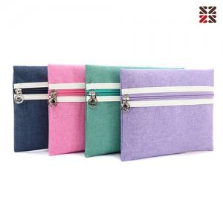

【상세/제작정보】 | * 실크인쇄 100이상 무료 ,100개 미만 별도문의 * 기본 opp 포장 / 별도케이스 추가 -별도문의

【인쇄/포장옵션】 | 실크 / OPP(비닐)

【공급단가】 | 수량 | 200~ | 500~ | 1,000~ | 3,000~ | 5,000~
*VAT별도 | 단가 | 2,120원 | 2,090원 | 2,040원 | 1,980원 | 1,950원

【상품 URL】 | https://dev.easy1.co.kr:443/src/goods_detail.php?gdno=25363

